상품제안서
하드커버 리갈메모지(상단커버형) | 상품코드: F26351

 |  |  |  |  |  |  | 02-412-0044 | www.easy1.co.kr
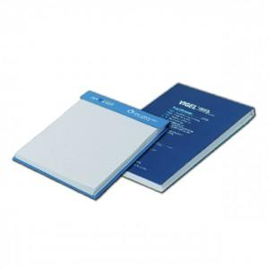

【상세/제작정보】 | <p><b><span style="font-size: 12pt;">* 내지 먹1도- 150원</span></b></p><p><b><span style="font-size: 12pt;">&nbsp; 내지 컬러- 250원</span></b></p><p><b><span style="font-size: 12pt;">* 배송비- 한박스 90개 / 6000원별도</span></b></p>

【인쇄/포장옵션】 | 풀칼라 / OPP(비닐)

【공급단가】 | 수량 | 500~ | 1,000~ | 3,000~ | 5,000~ | 10,000~
*VAT별도 | 단가 | 2,410원 | 2,000원 | 1,900원 | 1,850원 | 1,820원

【상품 URL】 | https://easy1.co.kr:443/src/goods_detail.php?gdno=26351

